Roues
 |  |  | S = Équipement de série A = Livrable -- (dashes) = Non livrable D = Carré noir – Compris dans le groupe d'équipements ■ = Inclus dans le groupe d'équipement □ = Inclus dans le groupe d'équipement mais évolutif * = Indique disponibilité de ce type sur plusieurs modèles.
Code ÉFC | Code ÉFC. de réf. seulement | Roues | Description | LS 1TR56 à TA et 1TV56 à TI 1LS | LT 1TU56 à TA et 1TW56 à TI 1LT | RS 1TY56 À TI 1RS | ACTIV 1TX56 À TI 1SA
 | SBO | 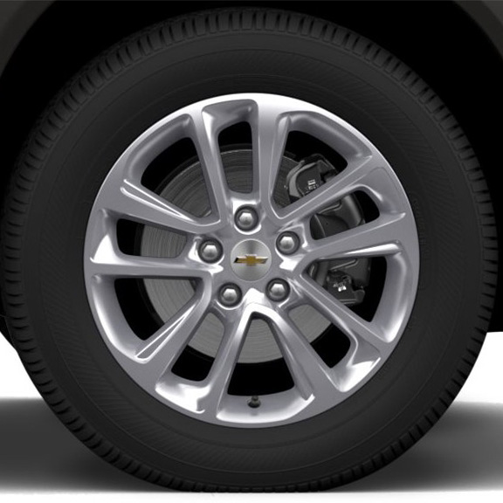 | Roues, de 17 po (43,2 cm) en aluminium peint en argent | S | -- | -- | --
 | PYQ | 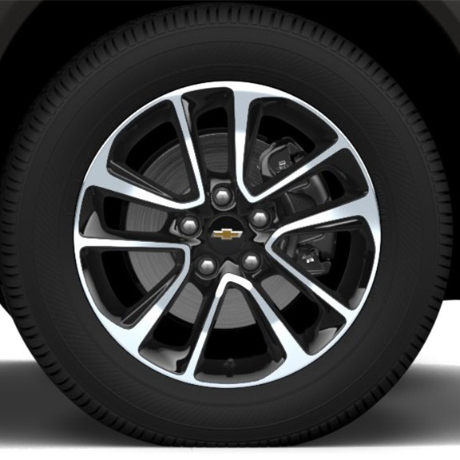 | Roues, de 17 po (43,2 cm) en aluminium, fini usiné noir très lustré | -- | S | -- | --
 | REV | 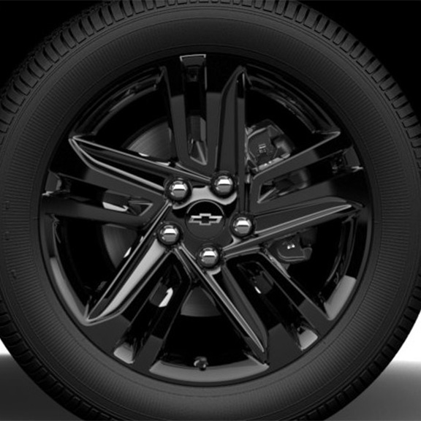 | NEW! Rouesde 18 po (45,7 cm) en alliage noir très lustréavec cache-moyeux avec emblème Chevrolet noir 1. Compris et livrable uniquement avec édition minuit (WJP). | -- | A1 | -- | --
RT1 |  | 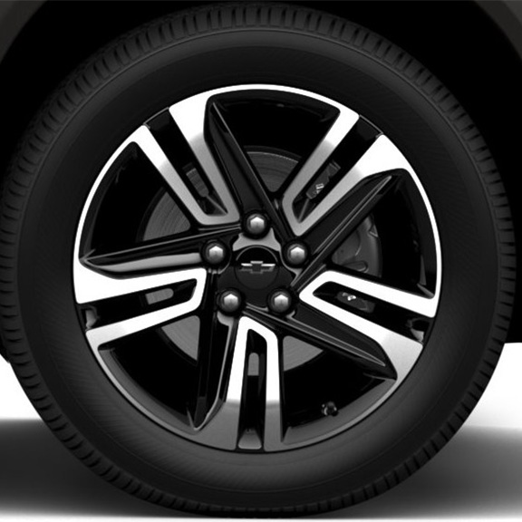 | Roues, de 18 po (45,7 cm) en aluminium, fini usiné noir très lustré 1. Ne peut plus être commandé. | -- | A1 | -- | --
 | RQN | 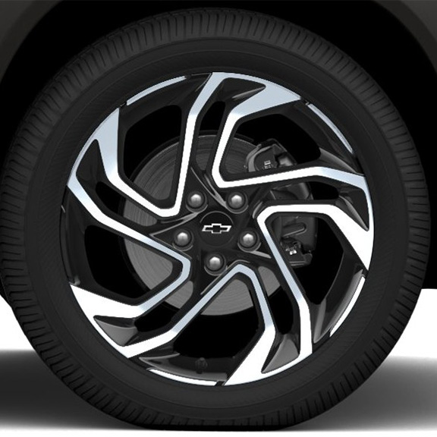 | Rouesde 19 po (48,3 cm) en aluminium usiné noir très lustré | -- | -- | S | --
 | MZD | 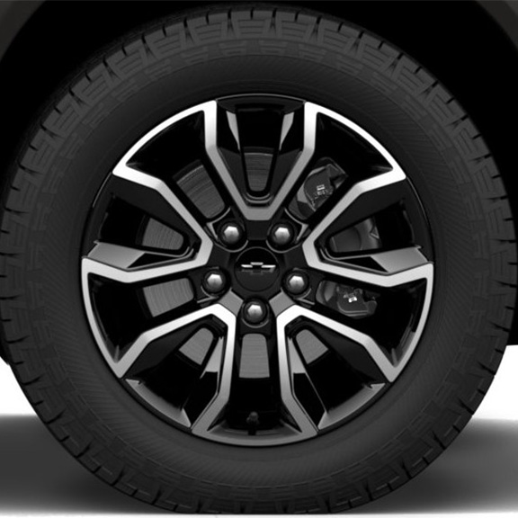 | Roues, de 17 po (43,2 cm) en aluminium, fini usiné noir très lustré | -- | -- | -- | S

